Fiche technique
Nos projecteurs LED répondent aux exigences les plus strictes de tout utilisateur à la recherche d’un éclairage puissant et fortement économique. Ils bénéficient également d’une durée de vie optimale, environnant 50000h. Ils assurent donc une importante économie, tant pour la consommation d’énergie que pour les cycles de changement. • Éclairage puissant et confortable • Économie d’énergie • Résistance optimale • Réglage simple • Facilité d’installation • Nos projecteurs LED ont une poignée qui permet de le fixer sur de nombreux supports. * Équipements d'éclairage destinés aux façades extérieures et autres points en hauteur * Nous recommandons 10W LED pour 1 mètre de hauteur (exemple : pour un projecteur installé à 2 mètres de hauteur, nous recommandons 20W LED) Tous nos produits sont certifiés CE (LVD et EMC) et RoHS Photo non contractuelle. selon disponibilité

Projecteur LED

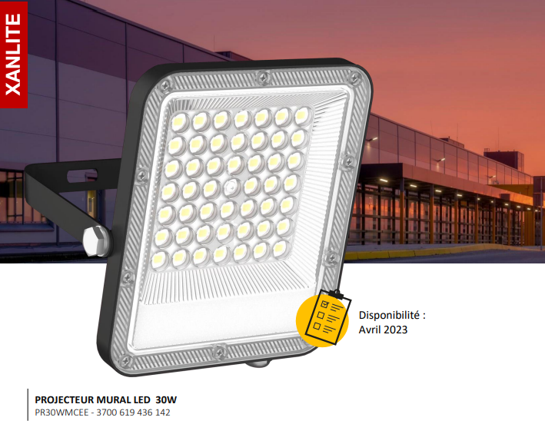
 | Projecteur LED 30W |  | Projecteur LED 50W |  | Projecteur LED 100W

 | Couleur d’éclairage | (3000k blanc chaud) | Couleur d’éclairage | (3000k blanc chaud) | Couleur d’éclairage | (3000k blanc chaud)
 | Voltage | AC220-240V | Voltage | AC220-240V | Voltage | AC220-240V
 | Chip LED | 2835SMD | Chip LED | 2835SMD | Chip LED | 2835SMD
 | Flux lumineux | 2680LM | Flux lumineux | 4450LM | Flux lumineux | 9180LM
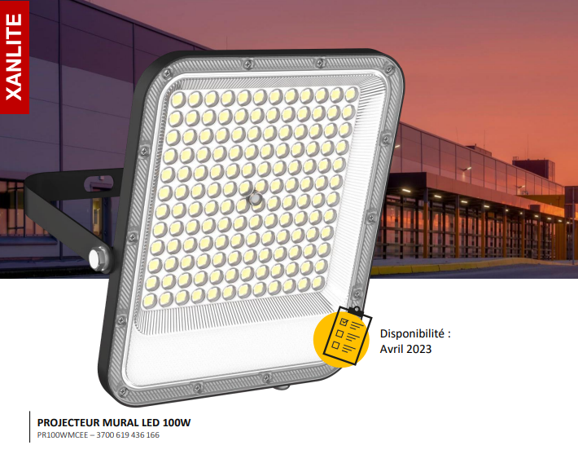
 | Flux lumineux par watt | 91LM/W | Flux lumineux par watt | 91LM/W | Flux lumineux par watt | 91LM/W
 | Angle de diffusion | 120° | Angle de diffusion | 120° | Angle de diffusion | 120°
 | CRI | 75Ra | CRI | 75Ra | CRI | 75Ra
 | ULOR (Upward Light Output Ratio) | < 1% | ULOR (Upward Light Output Ratio) | < 1% | ULOR (Upward Light Output Ratio) | < 1%
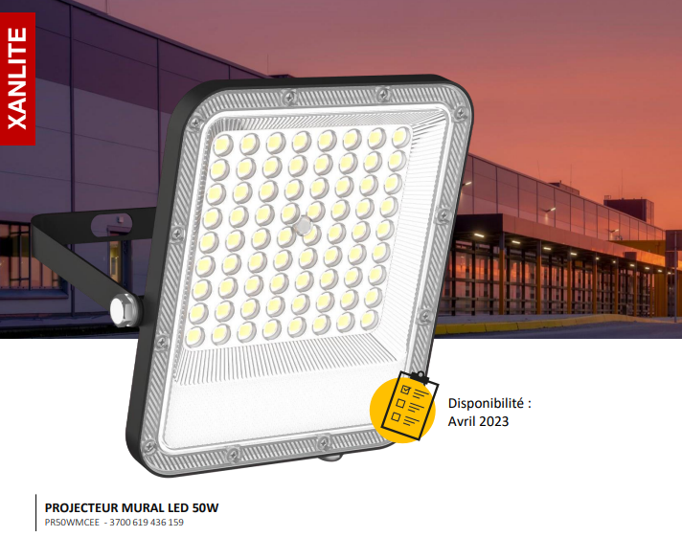
 | ULR (Upward Light Ratio) | < 3% | ULR (Upward Light Ratio) | < 3% | ULR (Upward Light Ratio) | < 3%
 | Classe IP | IP65 | Classe IP | IP65 | Classe IP | IP65
 | Durée de vie estimée | 50000h | Durée de vie estimée | 50000h | Durée de vie estimée | 50000h
 | Matière | Aluminium et verre trempé | Matière | Aluminium et verre trempé | Matière | Aluminium et verre trempé
 | Dimensions | 150 x 110 x 25 mm | Dimensions | 200 x 160 x 30 mm | Dimensions | 300 x 205 x 30 mm

 | Hublot LED 18W Rond (4000k - blanc neutre)

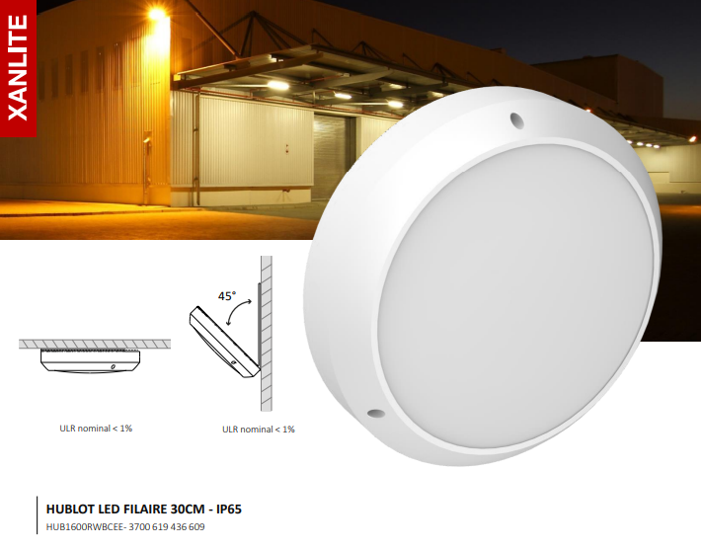
Hublot | Couleur d’éclairage | 3000k blanc chaud
 | Voltage | AC220-240V
 | Chip LED | -
 | Flux lumineux | 2160LM
 | Flux lumineux par watt | 90LM/W
 | Angle de diffusion | 180°
 | CRI | -
 | ULOR (Upward Light Output Ratio) | <1%
 | ULR (Upward Light Ratio) | <3%
 | Classe IP | IP65
 | Durée de vie estimée | 50000h
 | Matière | PC / ABS
 | Dimensions | 300 x 90 mm

